2020_03_data
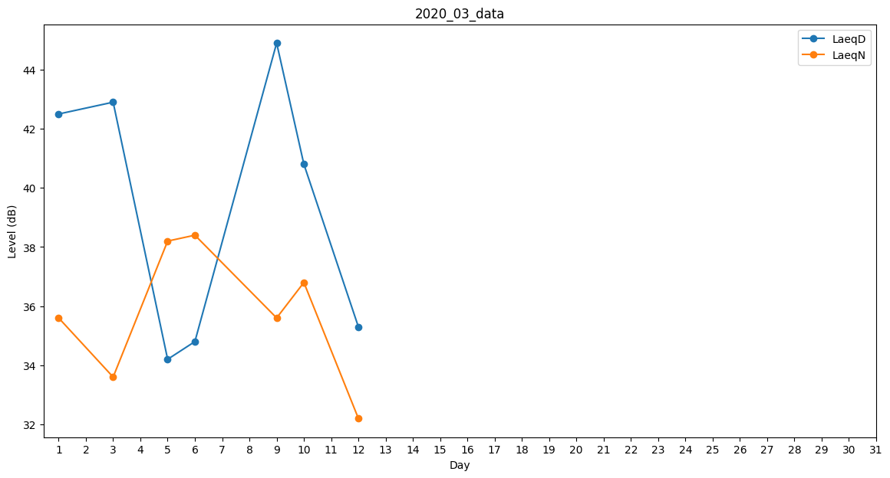
Day | LaeqD | LaeqN
1 | 42.5 | 35.6
2 | 44.2 | 0
3 | 42.9 | 33.6
4 | 0 | 0
5 | 34.2 | 38.2
6 | 34.8 | 38.4
7 | 0 | 0
8 | 25.8 | 0
9 | 44.9 | 35.6
10 | 40.8 | 36.8
11 | 25.1 | 0
12 | 35.3 | 32.2
13 | 36.1 | 0
14 | 0 | 0
15 | 0 | 0
16 | 0 | 0
17 | 0 | 29.6
18 | 0 | 0
19 | 0 | 0
20 | 0 | 0
21 | 0 | 0
22 | 0 | 0
23 | 30.8 | 0
24 | 0 | 0
25 | 0 | 0
26 | 30.1 | 0
27 | 0 | 35.1
28 | 35.7 | 0
29 | 0 | 0
30 | 0 | 0
31 | 0 | 0

